시스템 기획서
시스템 기획 문서

문서 정보
게임 내에서 이루어지는 주요 시스템에 대해 다룬 문서이며 이동방법, 공격량 계산, 조작, 시스템 등에 대해 설명한다.
일부 보스전이나 연출된 상황을 제외하고 모든 상황에서 이 문서에 나온 내용이 적용된다.
아직 게임이 완벽하게 제작되지 않았으므로 내용은 언제든지 바뀔 수 있다.

조작

 | 이동방법 | 캐릭터(우주선)은 항상 마우스의 포인터 쪽으로 우주선을 회전시킨다.
 |  | 마우스 좌클릭을 하면 현재 장착하고 있는 총을 뒤로 발사하면서 그 반동만큼 앞으로 나간다.
 |  | 마우스 우클릭을 하면 현재 장착하고 있는 특수무기를 사용하면서 그 반동만큼 나간다.

 | 총 | 마우스 좌클릭을 하면 현재 장착하고 있는 총을 발사한다.
 |  | 휠을 통해 현재 가지고 있는 무기를 3개중에 바꿀 수 있다

총기 시스템

 | 총기 장착 | 게임 진행중 적이나 보스를 죽이거나 특수한 상황에서 총이 나오면 그 총에 닿으면 총기를 흭득할 수 있다.
 |  | 지금 들고 있는 총의 개수가 2개 이하라면 바로 흭득하고 3개 이상이면 현재 들고있는 총기를 버리고 흭득한다.

 | 특수무기 | 총기와 별개로 캐릭터별로 다른 특수무기가 존재한다.
 |  | 특수무기는 충전이 필요하며 적이나 보스를 죽이거나 시간이 지나면 채워진다.
 |  | 게이지는 충전량이 8~15로 케릭터별로 다르며 충전이 완료되면 케릭터 주변에 빛이 나며 공격력이 증가한다.
 |  | 충전이 완료되기 전에는 게이지를 하나 소모해일반 특수무기를 사용하고 완전히 충전되면 필살기를 사용한다.

 | 공격량 계산 | 무기 공격량 × 케릭터 공격력(%) × 특수무기 완충 여부(100% or 110%)

 | 재장전 | 부스터를 제외한 모든 총기는 탄창을 소모하며 재장전을 통해 탄창을 장착해야 한다
 |  | 한 탄창마다 들어있는 장탄수는 무기마다 다르다
 |  | 모든 무기는 탄창을 공유하며 탄창이 다 떨어지면 총기를 이용할 수 없다.
 |  | 탄창을 사용중에 무기를 교체하면 사용중인 탄창은 바꾼 무기를 발사하는 순간 없어진다.

에너지

 | 설명 | 에너지는 우주선을 유지시키고 움직이는데 필요한 요소이다.
 |  | 설정상 우주선 내부에는 원자로가 있는데 에너지가 떨어지면 원자로가 터져서 사망한다.

 | 수급방법 | 에너지는 레벨을 클리어하거나 특정 웨이브마다 채워진다.
 |  | 일부 적은 에너지를 일부 채우는 아이템을 드롭한다.

 | 사용방법 | 총알을 발사할 때와 탄창을 재장전할때, 가민히 있을때 사용된다.
 |  | 탄창이 다 떨어지면 에너지를 직접적으로 이용하는 부스터라는 무기를 사용한다.

화면 구성
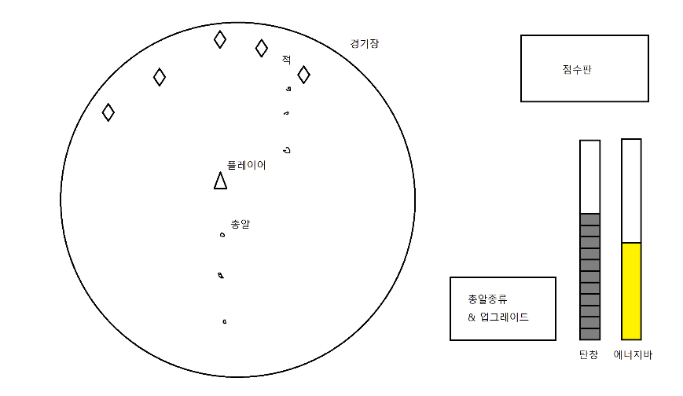
 | 구성 | 화면은 크게 경기장과 스탯창으로 나뉘며 오른쪽의 그림을 보면 쉽게 이해할 수 있다.
 |  | 일부 상황에 따라 추가가 되거나 없어질 수도 있으며 새로운 창이 나중에 추가가 될 수도 있다.

 | 경기장 | 게임을 할 때 플레이어가 움직이는 가장 중요한 공간이며 플래이어, 총알, 적, 보스 등이 나온다.
 |  | 경기장의 위치와 화면상의 위치는 고정되어 있으며 움직이는 경우는 없다.
 |  | 외부에서 적이나 보스, 아이템이 일정한 주기로 나오며 플레이어는 벽에 닫으면 죽진 않지만 나오는 적에 맞으면 죽을 수 있다.
 |  | 배경 |  | 배경에는 별들이 일정한 속도로 움직이며 지구나 화성같은 행성과 유성, 혜성, UFO 등이 가끔씩 지나간다.
 |  |  |  | 일부 적이나 보스, 소행성은 부서지면 배경에 효과를 주기도 한다.

 | 스탯창 | 스탯창은 크게 상태 표시바, 총 표시바, 점수판 등으로 구성된다.
 |  | 상태 표시바 |  | 상태 표시바는 크게 탄창, 에너지 표시바로 나뉜다.
 |  |  | 탄창 | 탄창은 현재 보유하고 있는 탄창의 개수만큼 칸으로 존재하며 상태바 아래에 숫자로 적혀있다.
 |  |  |  | 현재 사용하고 있는 탄창은 색이 살짝 투명해지며 안쪽에 총알을 얼마나 썼는지 나온다.
 |  |  |  | 적어질수록 색이 회색에서 빨간색으로 변하고 다 사용하면 깨진 것 같은 연출이 나온다.
 |  |  | 에너지 | 에너지는 현재 가지고 있는 에너지의 양을 나타내며 상태바 밑에 숫자로 적혀 있다.
 |  |  |  | 에너지가 사용될 때 에너지바가 악간 흔들리며 사용할 때 마다 에너지바의 색이 노란색에서 붉어진다.
 |  |  |  | 에너지가 다 사용되면 흔들리다가 터지는 연출이 나오고 플레이어의 우주선도 터지면서 게임 오버 창이 나온다.
 |  |  | 총기 정보 | 현재 들고있는 총기의 기본적인 정보가 나오고 현재 보유하고 있는 무기를 알려준다.
 |  |  |  | 탄창이 없으면 창이 회색으로 어두워진다.

